Tabelle1
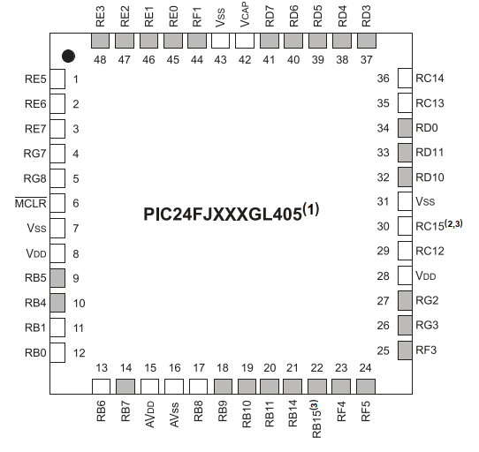
Pin | Function |  |  |  |  |  |  |  | Note
1 | LCDBIAS2 | RP34 | RE5
2 | LCDBIAS1 | RP35 | SCL3 | RE6
3 | LCDBIAS0 | RP36 | SDA3 | RE7
4 | VLCAP1 | C1INC | AC2INC | AC3INC | RP26 | RG7
5 | VLCAP2 | C2IND | RP19 | OCM2A | RG8
6 | nMCLR
7 | VSS
8 | VDD
9 | PGEC3 | SEG2 | AN5 | C1INA | RP18 | ASCL1 | RB5
10 | PGED3 | SEG3 | AN4 | C1INB | RP28 | ASDA1 | RB4
11 | PGEC1 | SEG6 | CVREF- | AN1 | RP1 | RB1 |  |  | ÎCSP Clock
12 | PGED1 | SEG7 | VREF+ | CVREF+ | DVREF+ | AN0 | RP0 | RB0 | ICSP Data
13 | PGEC2 | LCDBIAS3 | AN6 | RP6 | RB6
14 | PGED2 | AN7 | RP7 | T1CK | RB7
15 | AVDD
16 | AVSS
17 | COM7 | SEG31 | AN8 | RP8 | RB8
18 | COM6 | SEG30 | AN9 | RP9 | RB9
19 | TMS | COM5 | SEG29 | CVREF | AN10 | RPI44 | RB10
20 | TDO | AN11 | RB11
21 | TCK | SEG8 | AN14 | RP14 | OCM1C | RB14
22 | TDI | SEG9 | AN15 | RP29 | OCM1D | RB15
23 | SEG10 | RP10 | SDA2 | RF4
24 | SEG11 | RP17 | SCL2 | RF5
25 | SEG12 | RP16 | RF3
26 | SEG47 | SDA1 | OCM1F | INT0 | RG3
27 | SEG28 | SCL1 | RG2
28 | VDD
29 | OSC1 | CLKI | RC12
30 | OSC2 | CLKO | RC15
31 | VSS
32 | SEG15 | C3IND | RP3 | RD10
33 | SEG16 | C3INC | RP12 | RD11
34 | SEG17 | RP11 | RD0
35 | SOSCI | RC13
36 | SOSCO | SCLKI | RPI37 | RC14
37 | SEG22 | RP22 | SCK3 | RD3
38 | SEG23 | RP25 | SDI3 | RD4
39 | SEG24 | RP20 | SDO3 | RD5
40 | SEG25 | C3INB | RP32 | nSS3 | FSYNC3 | RD6
41 | SEG26 | C3INA | RP33 | RD7
42 | VCAP
43 | VSS
44 | COM4 | SEG48 | RPI45 | OCM1E | RF1
45 | COM3 | RE0
46 | COM2 | RE1
47 | COM1 | RE2
48 | COM0 | LVDIN | RE3

